상품제안서
네파 여름 자외선차단 아이스쿨링 듀오 쿨토시 (손목형) | 상품코드: S41037

 |  |  |  |  |  |  | 02-713-8555 | www.synergygift.co.kr
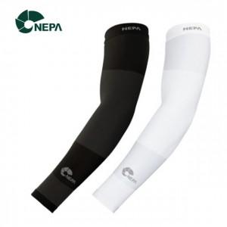

【상세/제작정보】 | <p><span style="font-size: 18.6667px;">※ 무지케이스+포장지포장 진행 희망시 별도 문의 바랍니다.</span></p><p><span style="font-size: 18.6667px;">&nbsp;</span></p><p><span style="font-size: 18.6667px;">※ 기본수량 미만 발주 진행시 별도 문의 바랍니다.</span></p><p><span style="font-size: 18.6667px;">※ 운임비 별도 발생 됩니다.</span></p>

【인쇄/포장옵션】 | 라벨지스티커 / 포장지포장

【공급단가】 | 수량 | 50~ | 100~ | 300~ | 1,000~ | 3,000~
*VAT별도 | 블랙 | 6,300원 | 6,150원 | 5,750원 | 5,650원 | 5,550원

【상품 URL】 | https://www.synergygift.co.kr:443/src/goods_detail.php?gdno=41037

